Bai1
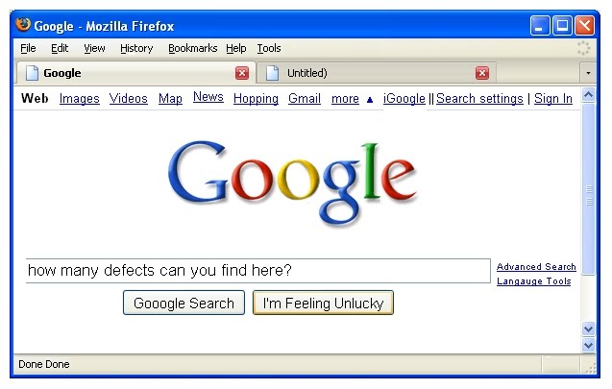

 | Try to catch all of things that you think they are the bugs/errors or they should be adjusted for correctness

BUG_ID | BUG_OVERVIEW | BUG_DETAIL | EXPECTED RESULT | NOTE/ REFERRENCES
GUI_01 | Icon không hiển thị | Trình duyệt tìm không thấy icon đâu hết á | Icon hiển thị trên trình duyệt
GUI_02 | Repsonsive | Không responsive trên giao diện nhỏ | Hiển thị đúng trên thiết bị nhỏ hơn
GUI_03 | Cái scrollbar bị lỗi | Scrollbar có tới 2 cái mũi tên đi xuống | Scrollbar hiển thị đúng (1 mũi tên thôi)
GUI_04 | Header menu bị lỗi | Chữ News nằm cao hơn mấy chữ còn lại | Chữ News nằm ngang với các chữ còn lại
GUI_05 | 2 link bị lỗi | "Advanced Search" & "Language Tools" không nằm giữa search box | Hiển thị đúng
GUI_06 | Nút Close | Nút Close bị mờ 1 phần chữ X | Hiển thị đúng
GUI_07 | Status bar bị duplicate | Status bar có tới 2 chữ Done Done | Hiển thị 1 chữ Done thôi
GUI_08 | Chữ iGoogle bị lỗi | Hiển thị không đúng | Hiển thị đúng
GUI_09 | Chữ more chưa ghi in |  | more => More

Bai2
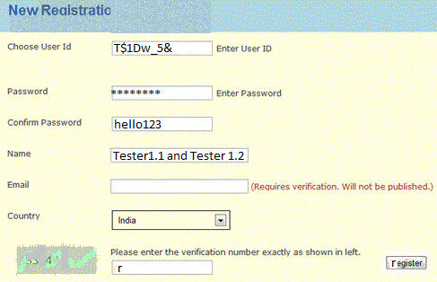

 | Try to catch all of things that you think they are the bugs/errors or they should be adjusted for correctness

BUG_ID | BUG_OVERVIEW | BUG_DETAIL | EXPECTED RESULT | NOTE/ REFERRENCES
GUI_01 | Người dùng nhập ký tự ko dc cho phép | User ID nhập ký tự không được cho phép | Hiển thị thông báo cho người dùng biết
GUI_02 | Thay đổi giao diện User ID | chữ "Enter userid" không nhất thiết phải có
GUI_03 | Thay đổi giao diện Password | chữ "Enter password" không nhất thiết phải có
GUI_04 | Thay đổi giao diện Confirm Password | password của người nhập bị lộ | thay ký tự người dùng = *
GUI_05 | Captcha hiển thị không đúng và dữ liệu nhập vào chưa được validate | Label kêu nhập số nhưng người dùng vẫn có thể nhập được text | Hiển sao cho người dùng có thể thấy được
GUI_06 | Nút register hiện thị không đúng |  | Hiển thị đúng
GUI_07 | 2 textbox "Name" và "Email" không đều với các textbox |  | Hiển thị đúng
GUI_08 | "New Reaistration" sai chính tả |  | "Reaistration" => "Registration"

Bai4
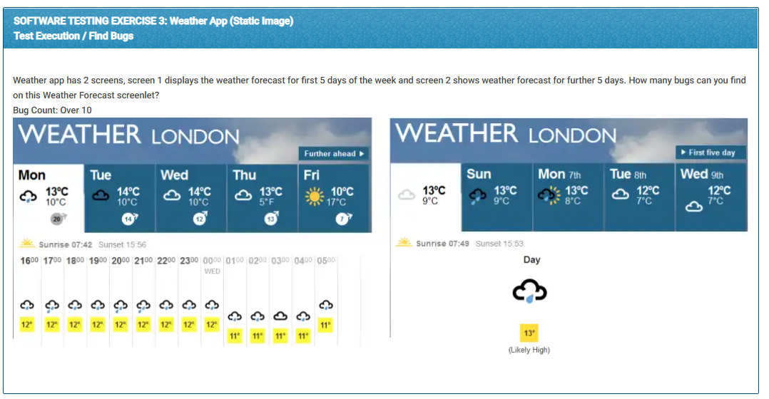
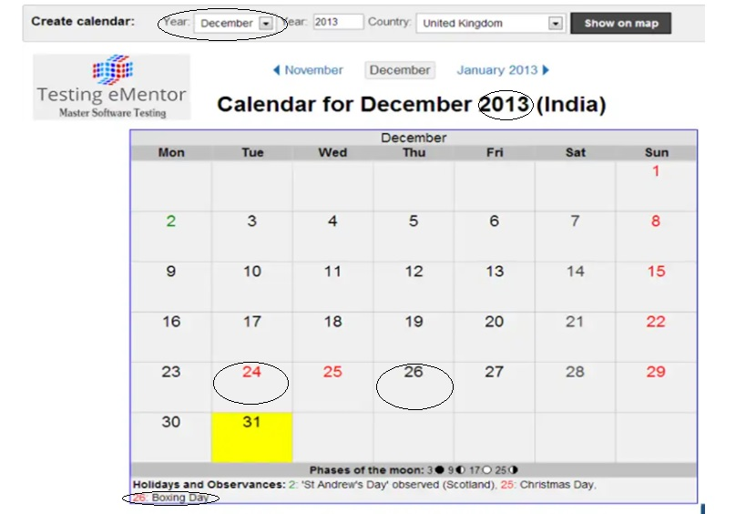
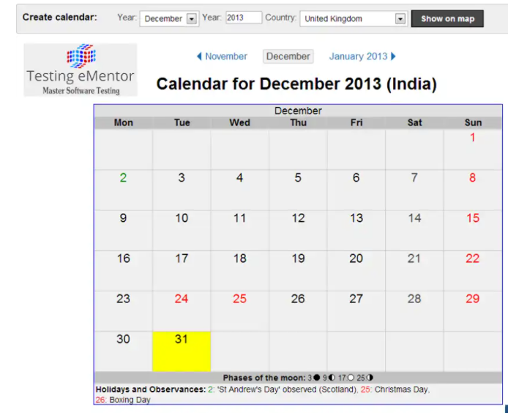
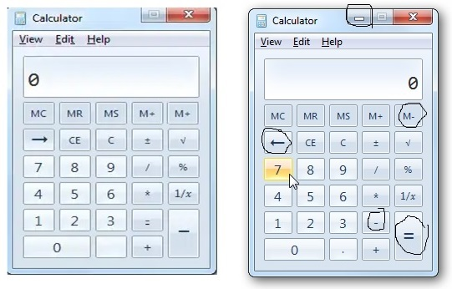

5 lỗi | 3 lỗi
 | - Year nhưng lại để tháng
 | - Boxing day không bôi đỏ lại bôi vào ngày 24
 | - December năm 2012 mới đúng do lịch tháng tiếp theo là của tháng 1 năm 2013

